BASE
 |  |  |  |  |  |  |  |  |  |  |  |  | 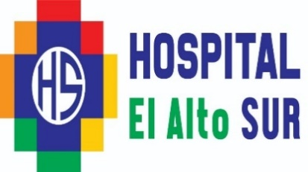
 |  |  |  |  | ELECTROMEDICINA
 |  |  |  |  | MANTENIMIENTO Y REPARACIÓN
 |  |  |  |  | DE EQUIPOS MÉDICOS
 |  |  |  |  | HOJA DE TRABAJO

A. LOCALIZACION
UNIDAD: |  |  |  |  |  |  |  | SERVICIO:

B. CARACTERISTICAS TÉCNICA Y OPERACIONALES
NOMBRE DEL EQUIPO: |  |  |  |  |  |  |  | CODIGO ACTIVOS FIJOS:

ORIGEN: |  |  |  |  |  |  |  | FABRICACIÓN:

MARCA: |  |  |  |  |  |  |  | FABRICANTE:

MODELO: |  |  |  |  | TIPO: |  |  |  |  |  |  |  | SERIE:

FECHA DE RECEPCIÓN DE EQUIPO:

CONDICIÓN ENCONTRADA:
 |  |  |  | OPTIMO: |  |  | ACEPTABLE: |  |  | CRITICA: |  |  |  | INOPERANTE: |  |  | F/SERVICIO:

ESTADO DEL EQUIPO:
 |  |  | OPTIMO: |  |  |  | BUENO: |  | REGULAR: |  |  |  |  | MALO: |  | OBSOLETO:

C. DEFICIENCIA ENCONTRADA

 | FIRMA |  |  |  |  |  |  |  |  |  | ELECTROMEDICINA

 |  | MANTENIMIETO PREVENTIVO: |  |  |  |  |  |  |  |  |  | MANTENIMIETO CORRECTIVO:

D. TRABAJO REALIZADO

E. OBSERVACIONES Y RECOMENDACIONES

FIRMA DEL ENCARGADO DE AREA |  |  |  |  |  | ELECTROMEDICINA |  |  |  |  |  |  |  |  | FIRMA ENCARGADO ELMD

FECHA DE ENTREGA:

Av. Canquiroga grente a la iglesia de Candelaria
Zona Cosmos 79 - Distrito #3 Ciudad del El Alto
TELEFONOS EMERGENCIA: 2-2154215 - DIRECION: 2-22156274

